상품제안서
레스쁘리 고급 우유병 디퓨저 세트 RR (디퓨저 BASIC 150ml + 스탠리 고진공 슬림 보틀 473ml) | 상품코드: F31023

 |  |  |  |  |  |  | 02-412-0044 | www.easy1.co.kr
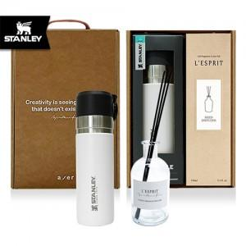

【상세/제작정보】

【인쇄/포장옵션】 | 레이저 / 포장지포장

【공급단가】 | 수량 | 50~ | 100~ | 500~ | 1,000~ | 2,000~
*VAT별도 | 단가 | 52,400원 | 51,100원 | 49,800원 | 48,800원 | 47,950원

【상품 URL】 | https://easy1.co.kr:443/src/goods_detail.php?gdno=31023

